상품제안서
칼라 에코백 | 상품코드: S16478

 |  |  |  |  |  |  | 02-713-8555 | www.synergygift.co.kr
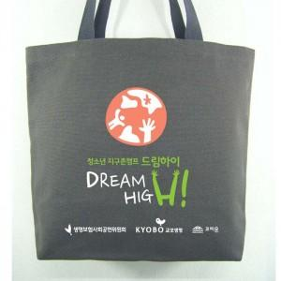

【상세/제작정보】 | 면10수 2합 캔버스 주문제작 에코백

【인쇄/포장옵션】 | 실크 / OPP(비닐)

【공급단가】 | 수량 | 200~ | 500~ | 1,000~ | 2,000~ | 3,000~
*VAT별도 | 단가 | 3,640원 | 3,510원 | 3,370원 | 3,240원 | 3,150원

【상품 URL】 | https://www.synergygift.co.kr:443/src/goods_detail.php?gdno=15523

